訓練コース内容
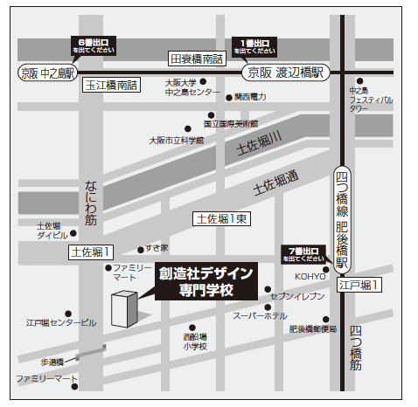
訓練コース内容
識別コード | ２２L０４２２ | 訓練コース番号 | 5-04-27-207-11-0110
訓練科名 | 長期高度人材育成コース（モノづくりコース）（２年）
訓練期間 | 令和４年４月１日（金）～令和６年３月２９日（金）（２年間）
訓練実施校名 | 学校法人 創造社学園 創造社デザイン専門学校
所在地 | 大阪市西区江戸堀1-25-15
電話番号 | 06－6459－6221 | 受付時間 | 10：00～17：00
事前説明会日時 | ２月４日（金）14：00～15：00 ２月10日（木）14：00～15：00
 | ２月18日（金）18：00～19：00
選考試験日 | ３月８日（火）
試験科目 | 筆記（作文・小テスト）、面接
入校に必要な 最終学歴 | 高等学校卒業以上
最寄り駅 | ■地下鉄四ツ橋線「肥後橋」下車 7 番出口より徒歩5 分
 | ■京阪「渡辺橋」下車 1 番出口より徒歩11 分
 | ■京阪「中之島」下車 ６番出口より徒歩８分
 | ■大阪シティバス88 号系統、75 号系統 「土佐堀一丁目」下車より徒歩3 分
備考 | オンライン訓練の予定なし ※国や府からの要請などでオンライン訓練を実施する場合、受講に必要な備品（パソコンもしくはスマートフォン、モバイルルーター、アプリケーション等）、通信費などは自己負担となります。

【最寄り駅からの地図】

